Euclidean Distance
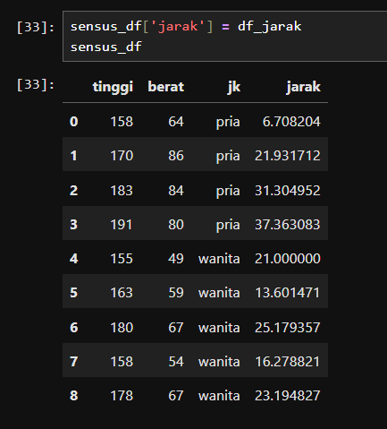
Tinggi | berat | Misterius |  | Euclidean Distance
158 | 64 | Tinggi | Berat | Selisih Tinggi | Selisih Berat | Kuadrat Selisih Tinggi | Kuadrat Selisih Berat | Jarak Euclidean
170 | 86 | 155 | 70 | 3 | -6 | 9 | 36 | 6.7082039325
183 | 84 |  |  | 15 | 16 | 225 | 256 | 21.931712199
191 | 80 |  |  | 28 | 14 | 784 | 196 | 31.304951685
155 | 49 |  |  | 36 | 10 | 1296 | 100 | 37.363083385
163 | 59 |  |  | 0 | -21 | 0 | 441 | 21
180 | 67 |  |  | 8 | -11 | 64 | 121 | 13.601470509
158 | 54 |  |  | 25 | -3 | 625 | 9 | 25.179356624
178 | 67 |  |  | 3 | -16 | 9 | 256 | 16.278820596
 |  |  |  | 23 | -3 | 529 | 9 | 23.194827009

